Sheet1
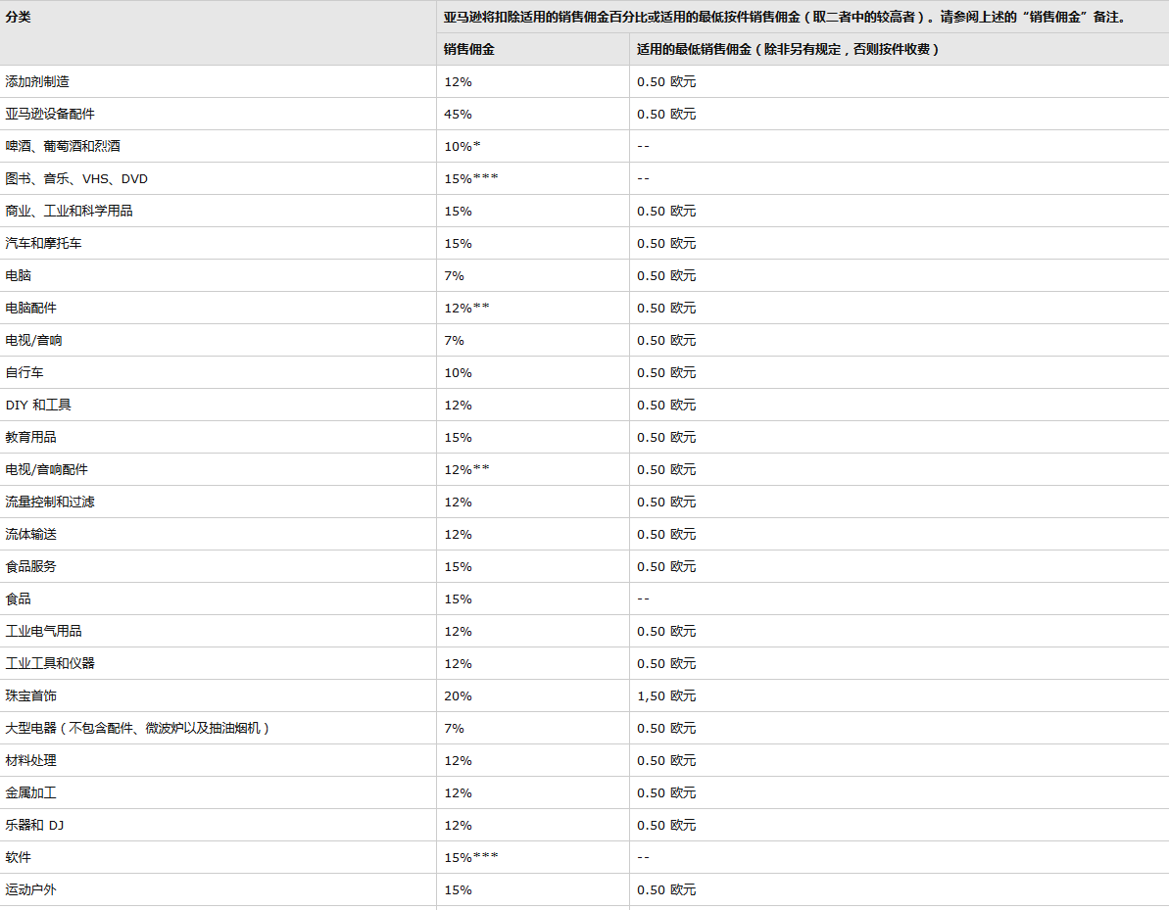
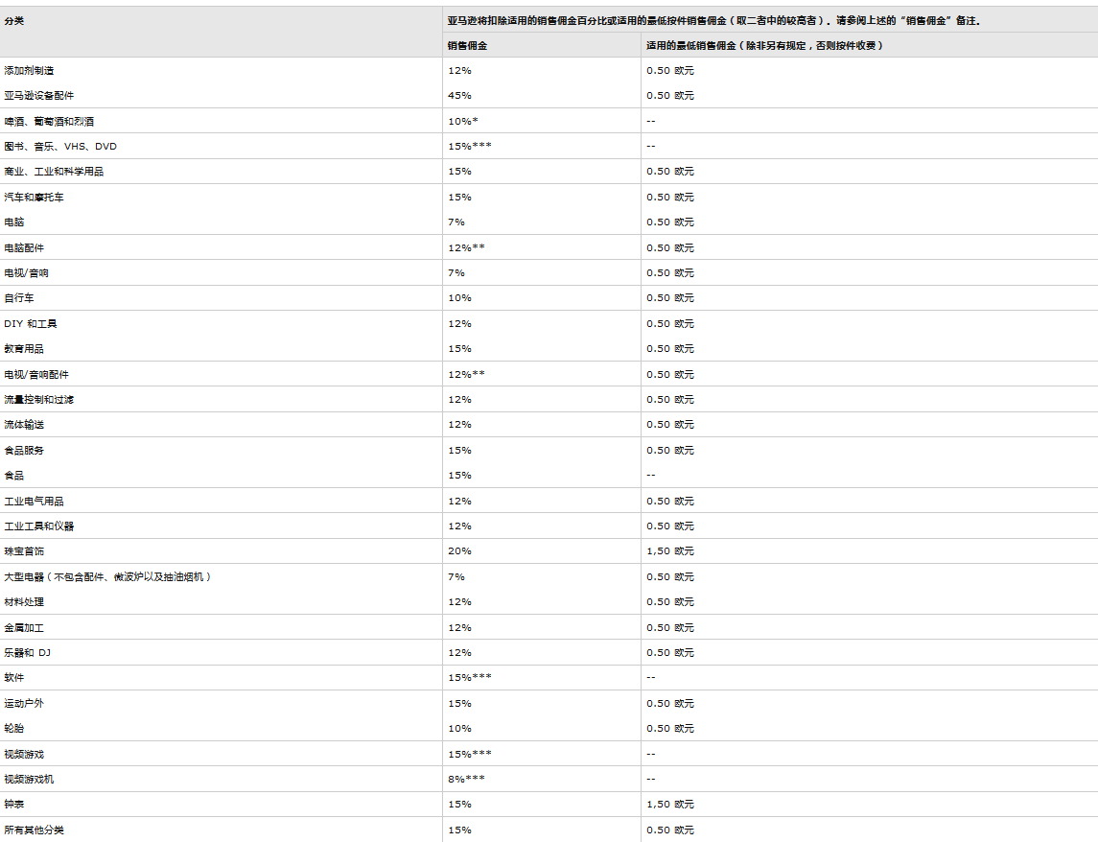
利润=（售价+运费—佣金）*汇率-成本-头程-运输-其他 p`=m/C=m/(c+v)=利润÷收入（营收）×100%=利润率
产品ASIN | 产品名称 | 销售账号 | 总销售额 (USD) | 汇率 | 产品成本 (元) | 平台佣金 (元) | 国内配送费分摊 (元) | FBA头程运输成本 (元) | 仓储费 | 退费(元) | 其他费用(元) | 毛利润(元) | 利润率
 | 无线充电器 | MeillyDE | 16.99 | 6.6 | 35 | 13.46 | 2 | 28 |  |  |  | 33.68 | 30.03%

